Products
المنتج | اسم المنتج | وصف المنتج | بيانات فنية | تعليمات الاستخدام | تحذيرات | البيع | صورة | متوفر | مخفي | الرئيسية | الفئة
1 | منظف بلاط Desmor | مادة تنظيف بلاط حجم 1 لتر مخصصة لإزالة الاسمنت و بقايا لاصق البلاط و الدهانات و الروبة عن الارضيات والجدران . | المظهر: سائل عديم اللون 1 لتر الكثافة: 1.3 غ/سم³ الرقم الهيدروجيني (pH): حمضي قوي الذوبانية: يذوب تمامًا في الماء | يخفف بالماء حسب درجة الاتساخ . في التنظيف العادي يضاف 100 مل الى 1 لتر ماء ، في التنظيف المتوسط 200 مل من المادة الى 1 لتر ماء ، وفي التنظيف العميق يضاف 300 مل من المادة الى 1 لتر ماء .يوزع على السطح ثم يترك لمدة 3-5 دقائق ليفكك الاوساخ والترسبات ثم يفرك ومن ثم يشطف بالماء النظيف. | 1- يفضل ان يختبر على جزء صغير ومخفي من البلاط. 2- ارتداء القفازات اثناء التنفيذ . 3- يتجنب استخدامه على المعادن . 4- انتبه الى ظروف التخزين وفترة صلاحية المنتج | 85 | 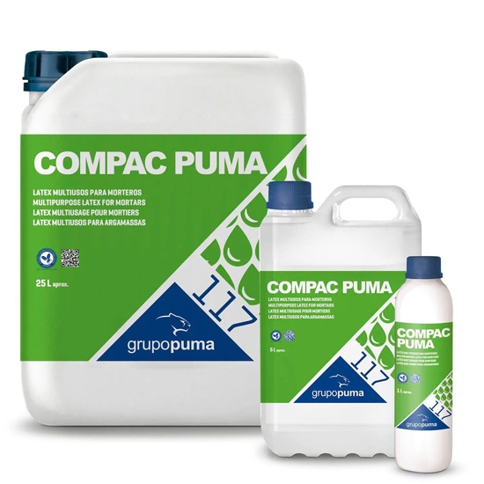 | نعم | لا | لا | مواد البناء
2 | سيليكون هجين Pumalastic MS | سيليكون نترالي متعادل لاصق وعازل ويجمع بين قوة الالتصاق العالية والمرونة الدائمة ، اضافة الى مقاومته العالية للرطوبة والعوامل الجوية والتعفن والفطريات والبكتيريا والمواد الكيميائية ، يجمع بين خصائص السيليكون والبولييوريثان مما يجعله الخيار الأفضل لترويب الحمامات وخاصة الشاور | الألوان: أبيض، أسود، بني ، سكني القاعدة الكيميائية: بوليمر MS نظام التصلّب: رطوبة الهواء الكثافة: 1.67 غ/مل تكوّن القشرة (20°C، رطوبة 65%): ~ 25 دقيقة سرعة التصلّب: 3 مم / 24 ساعة الصلادة: 40 ± 5 Shore A معامل المرونة عند 100%: 0.62 N/mm² الاسترداد المرن: >75% الحركة المسموح بها: ±20% من عرض الفاصل مقاومة الحرارة بعد التصلّب: -40°C إلى +90°C مقاومة الشد القصوى: 1.85 N/mm² الاستطالة عند الكسر: 550% | احمِ حواف الفاصل بشريط لاصق للحصول على تشطيب أفضل. طبّق المادة باستخدام مسدس يدوي مع فوهة بلاستيكية، مع الحفاظ على زاوية وعمق ثابتين وتجنب حبس الهواء. نعّم السطح بملعقة مبللة بالماء والصابون مع الضغط الجيد على الحواف والقاع. | 1-لا يُستخدم للفواصل التي تتجاوز حركتها 20%. 2-لا يُطبّق في درجات حرارة أقل من +5°C أو أعلى من +30°C. 3- انتبه الى ظروف التخزين وفترة صلاحية المنتج 4- يجب ان يكون السطح نظيفا وخاليا من الغبار والزيوت والاوساخ | 35 | 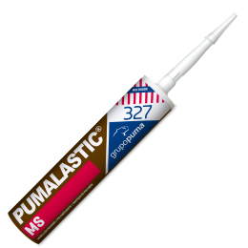 | نعم | لا | لا | مواد البناء
3 | روبة بلاط خارجية Pegoland® Profesional Junta | روبة اسمنتية خالية من ( الاسمنت البورتلاندي ) مما يجعلها اكثر مقاومة للتشققات والتأكل والاحتكاك والتزهير والتمليح ، مصممة للفواصل حتى 20 ملم وتتمتع بمقاومة عالية للفطريات والطحالب والتعفن بفضل تقنية ال Bioactive ، موصى بها لبرك السباحة والساحات الخارجية والحمامات بسبب مقاومتها العالية للزيوت والمذيبات والاحماض ذات ph >3 . | قوة الضغط بعد 28 يوم: ≥ 30 N/mm² مقاومة الانثناء بعد 28 يوم: ≥ 5 N/mm² امتصاص الماء بعد 30 دقيقة: ≤ 0.2 جم مقاومة التآكل: ≤ 700 مم³ مقاومة درجات الحرارة: -20°C إلى +80°C | تنظيف الفواصل من الغبار وبقايا المواد اللاصقة. مزج 19-25% ماء (حوالي 0.57-0.75 لتر لكل كيس 3 كجم) للحصول على عجينة متجانسة. استخدام الكمية التي يمكن استخدامها خلال 20-25 دقيقة. تعبئة الفواصل باستخدام أداة مطاطية وضغط المادة جيداً. تنظيف السطح بعد جفاف المادة جزئياً (15-30 دقيقة) باستخدام إسفنجة رطبة. الانتظار 24 ساعة قبل تشغيل الأسطح، و48 ساعة في المسابح والخزانات. | 1- لا يُستخدم في درجات حرارة أقل من 5°C أو أعلى من 30°C. 2- لا يُستخدم في الأماكن المعرضة للمياه الجوفية أو الرطوبة الصاعدة. 3- يجب ترطيب الفواصل قبل التركيب في حال وجود درجات حرارة مرتفعة أو بلاط عالي الامتصاص. 5- لا يُستخدم على الفواصل الإنشائية أو الفواصل التي تتعرض لحركة هيكلية. 6- لا يُخلط مع أسمنت بورتلاندي أو أي مواد رابطة هيدروليكية. 7-لا يُستخدم الماء المالح أو المتسخ في المزج. 8- انتبه الى ظروف التخزين وفترة صلاحية المنتج 9- يجب ان يكون السطح نظيفا وخاليا من الغبار والزيوت والاوساخ | 65 | 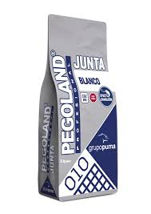 | نعم | لا | لا | مواد البناء
4 | روبة بلاط داخلية Morcemcolor® Plus Flexible | روبة مقاومة للماء ، تتميز بالقوة العالية والمرونة ، مصممة للفواصل من 1 الى 15 ملم ،تحتوي على مادة حافظة ذات خصائص مضادة للفطريات والطحالب ومقاومة للعفن والتأكل (Bioactive Technology) ، إضافة الى تقنية طرد المياه السطحية عن الفواصل (AquaStop) ، وتتميز بصلابة عالية ومقاومة عالية للتشققات وسهولة في التنظيف ، يوصى بها للاستعمال الداخلي وفي الارضيات التي تحتوي على نظام تدفئة اسفل البلاط . | ماء الخلط: 29 – 33%. زمن الاستخدام: 50 – 60 دقيقة. زمن الانتظار قبل التشطيب: 20 – 30 دقيقة. إمكانية المشي: بعد 24 ساعة. مقاومة الانحناء بعد 28 يوم ≥ 2.5 نيوتن/مم² مقاومة الضغط بعد 28 يوم ≥ 15 نيوتن/مم² مقاومة التآكل ≤ 1000 مم³ امتصاص الماء بعد 30 دقيقة ≤ 2 جم امتصاص الماء بعد 240 دقيقة ≤ 5 جم | يضاف الماء (29% – 33%) ويُخلط يدوياً أو ميكانيكياً حتى تتكون عجينة متجانسة غير سائلة. يُترك الخليط 5 دقائق ثم يُعاد خلطه. يُملأ بالفواصل باستخدام مِسطرين مطاطي أو مسدس، مع ضغط المونة جيداً. التطبيق يكون بشكل مائل على الفواصل مع إزالة الفائض. بعد 20 – 30 دقيقة وعندما تصبح المونة غير لامعة، يُمسح السطح بإسفنجة رطبة قاسية. بعد التصلب، يُلمّع السطح بقطعة قماش جافة. يُترك 24 ساعة قبل الاستخدام العادي. في أحواض السباحة يجب الانتظار أسبوعاً قبل التعبئة الأولى. | 1- لا يُستخدم في الفواصل التمددية أو المعرضة لحركات إنشائية. 2- لا يُستخدم تحت 5°C أو فوق 35°C. 3- لا يُستخدم في ظروف صقيع أو رياح قوية أو شمس مباشرة. 4- يجب أن تكون الفواصل بعمق لا يقل عن ثلثي سماكة البلاط. 5- تجنّب الإفراط في الماء لأنه يقلل من الأداء النهائي. 6-في البلاط المسامي أو الحرارة العالية، يُنصح بترطيب الفواصل قليلاً قبل التطبيق. 7- انتبه الى ظروف التخزين وفترة صلاحية المنتج 8- يجب ان يكون السطح نظيفا وخاليا من الغبار والزيوت والاوساخ | 59 | 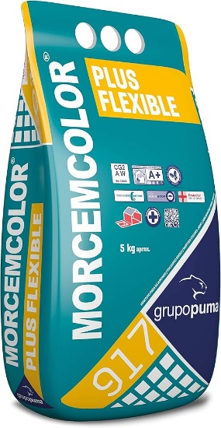 | نعم | لا | لا | مواد البناء
5 | دبق بلاط عادي Pegoland® 695 | لاصق بلاط اسمنتي مكون من عوامل ربط مختلطة ومواد مضافة مما يمنحه قوة التصاق عالية وانزلاق منخفض ، مناسب لتثبيت جميع أنواع البورسلان و الجرانيت والرخام والحجر الطبيعي ، ويستعمل للجدران الداخلية والارضيات الداخلية . | شكل: مسحوق أبيض 25 كجم زمن التعديل: حوالي 30 دقيقة مدة صلاحية الخليط: حوالي ساعتين قوة الالتصاق بالشد: • بعد 28 يوم ≥ 0.5 نيوتن/مم² • بعد الغمر بالماء ≥ 0.5 نيوتن/مم² • بعد التعرض للحرارة ≥ 0.5 نيوتن/مم² • بعد دورات تجمد/ذوبان ≥ 0.5 نيوتن/مم² | إضافة الماء والخلط يدوياً أو ميكانيكياً حتى الحصول على قوام متجانس قابل للتشغيل. يُترك الخليط 5 دقائق ثم يُعاد خلطه. يُفرد اللاصق على مساحة لا تتجاوز 2 م² باستخدام المالج. يُمشّط باستخدام مالج مسنن حسب المقاس المطلوب. توضع البلاطات على اللاصق الطازج مع الضغط والتحريك حتى تختفي التموجات ويتحقق الالتصاق الكامل. يجب فحص الالتصاق دورياً برفع بلاطة للتأكد من عدم تشكل طبقة جافة أو فقدان الرطوبة. عند حدوث ذلك يجب إزالة المادة وإعادة التطبيق | 1- لا يُطبق تحت 5°م أو فوق 30°م. 2- لا يُطبق في حال خطر الصقيع أو المطر أو الرياح الشديدة أو التعرض المباشر للشمس. 3- لا يُستخدم في أماكن تجمع المياه. 4- في الظروف المناخية القاسية قد يتسارع الجفاف. 5- انتبه الى ظروف التخزين وفترة صلاحية المنتج 6- يجب ان يكون السطح نظيفا وخاليا من الغبار والزيوت والاوساخ | 45 | 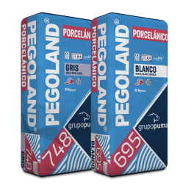 | نعم | لا | لا | مواد البناء
6 | دبق بلاط محسن Pegoland® Flex 554 | لاصق بلاط اسمنتي مكون من مواد رابطة مختلفة يتميز بالمرونة والالتصاق القوي مع تقليل الانزلاق ومقاومة التشوهات ( التمدد والتقلص ) ، يستخدم داخلي وخارجي ولاحجام البلاط الكبيرة والارضيات التي تحتوي على تدفئة تحت البلاط وغرف التبريد والواجهات الخارجية ولتركيب البلاط فوق البلاط ولبرك السباحة | اللون: أبيض25 كجم. زمن التعديل: حوالي 30 دقيقة. زمن صلاحية العجينة: حوالي 4 ساعات. قوة التصاق مبدئية وبعد الغمر أو الحرارة أو التجمد/الذوبان: ≥ 1 نيوتن/مم². | ضافة 26–31% ماء (حوالي 5.2–6.2 لتر لكل كيس). الخلط حتى الحصول على عجينة متجانسة وقابلة للتطبيق. ترك العجينة لترتاح 5 دقائق ثم إعادة الخلط. فرد المادة على مساحة لا تتجاوز 2 م² في المرة. تركيب البلاط على المادة الطازجة مع الضغط والحركة لضمان التصاق كامل. التحقق بشكل دوري من التصاق المادة برفع بلاطة للتأكد من عدم تكون طبقة جافة. | 1- درجة الحرارة المثالية للتطبيق بين 5°C و35°C. 2- عدم التطبيق في حالات الصقيع، الأمطار، الرياح القوية أو أشعة الشمس المباشرة.. 3-أحواض السباحة يمكن ملؤها بعد 7 أيام من التركيب. 4- انتبه الى ظروف التخزين وفترة صلاحية المنتج 5- يجب ان يكون السطح نظيفا وخاليا من الغبار والزيوت والاوساخ | 85 | 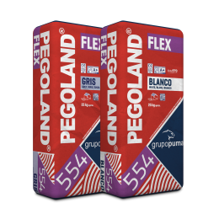 | نعم | لا | لا | مواد البناء
7 | ألياف صناعية PAVILAND FIBER | ألياف صناعية حجم 600 غم (Monofilament fiber) مصممة خصيصًا للتقليل من احتمالية تشكل التشققات والشروخ الناتجة عن الانكماش البلاستيكي في الخلطات الاسمنتية والخرسانية بالاضافة الى تحسين التماسك الداخلي للخرسانة . | مقاومة الشد: أكبر من 5 غرام/دنير الاستطالة: 40 – 60٪ نسبة الإضافة للخرسانة: 600 غرام / م³ من الخرسانة | أضف كيس ألياف بالكامل إلى كل متر مكعب خرسانة الى الخلاطة واخلط لمدة 5 إلى 7 دقائق. | 1- لا يستخدم كبديل لاي من عناصر الخلطة الاسمنتية 2- يجب خلطه بشكل كامل مع الخلطة الاسمنتية | 30 |  | نعم | لا | لا | مواد البناء
8 | عزل اسمنتي SikaTop 550 | مادة عزل إسمنتية معدّلة بالأكريليك، مكوّنة من عنصرين وتتطلب الخلط في الموقع، لتشكيل منتج يُستخدم لعزل المياه في الحمامات والبلاكين وخزانات المياه وخلف الحجر وغيره من التطبيقات التي تتطلب العزل المائي. | استهلاك المادة: حوالي 1.8 كغم/م² عند سمك 1 مم. سمك الطبقة: 1 مم لكل طبقة (يُطبق على الأقل بطبقتين). درجة الحرارة المحيطة أثناء التطبيق: +5°C إلى +45°C. فترة الانتظار بين الطبقات: 3- 6 ساعات الكثافة: 1.5 – 1.7 كجم/لتر بعد الخلط نفاذية الماء: < 0.1 كغم/(م² × √الوقت) | يتم الخلط بخلاطة كهربائية ببطء (~500 دورة/دقيقة). يُسكب حوالي نصف الجزء السائل في وعاء الخلط ثم يُضاف المسحوق تدريجياً مع الخلط حتى يتجانس. بعد التجانس يضاف الجزء السائل المتبقي ويخلط جيداً (حوالي 3 دقائق) للحصول على خليط خالٍ من التكتلات. بعد الانتهاء من التطبيق، يتم تطبيق المادة وطلائها بالفرشاة | 1- لا يضاف الماء تحت أي ظرف كان 2- فترة الانتظار بين الطبقات تعتمد على درجة حرارة الجو 3- انتبه الى ظروف التخزين وفترة صلاحية المنتج 4- يجب ان يكون السطح نظيفا وخاليا من الغبار والزيوت والاوساخ |  | 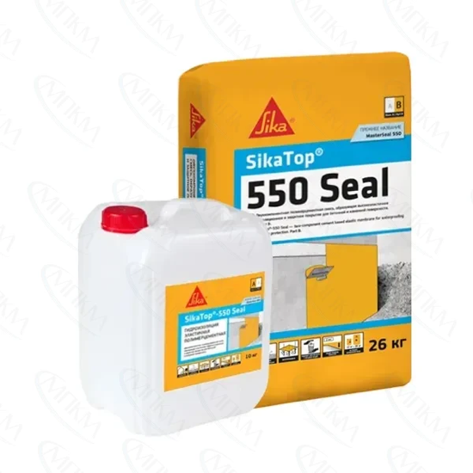 | نعم | لا | لا | مواد البناء
9 | عزل بيتومين بولي يوريثان SikaLastic HLM 5000 R | هو مادة عزل مائي تحتوي على البولي يوريثان المعدّل بالبيتومين، تعمل على تشكيل طبقة مرنة قوية تحمي الاسطح من تسرب الماء وتقاوم حركة وتمدد وتقلّص المواد دون ان تتشقق، مخصصة للاستخدامات الخارجية تحت منسوب الأرض والجدران الاستنادية والحمامات والترسات أو بين البلاطات وفي التطبيقات الغير معرضة للشمس. | المظهر: سائل أسود لزج الكثافة: 1.2 – 1.3 كجم/لتر وقت التصلب الأولي: 3–5 ساعات درجة الحرارة المناسبة للتطبيق: 5–35°م الوظيفة: غشاء عزل مرن للرطوبة والتشققات مقاومة الشد > 2.0 MPa الاستطالة عند الانكسار > 500 % قوة الالتصاق > 1 MPa مقاومة التمزّق > 15 N/mm | يُطبّق المنتج مباشرة على السطح باستخدام أدوات مناسبة حسب السطح. للتحقّق من عدم وجود تسربات، يمكن سدّ مساحة مائية على السطح لمدة 24 – 48 ساعة بعد التصلّب ثم فحصها بصريًا. تتكون خواص المنتج بشكل كامل تقريبًا خلال 24 – 48 ساعة عند 24 °C ورطوبة نسبية ~50 %. | 1- يجب حماية الطبقة من الحركة الثقيلة قبل أن تتصلّب تمامًا. 2- انتبه الى ظروف التخزين وفترة صلاحية المنتج 3- يجب ان يكون السطح نظيفا وخاليا من الغبار والزيوت والاوساخ |  | 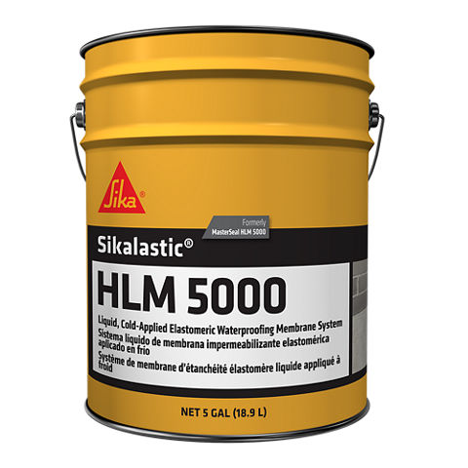 | نعم | لا | لا | مواد البناء
12 | عازل بيتومين- زفتة باردة Sika Igolflex 620 | مستحلب بيتوميني مائي غير ليفي، لونه بني داكن ويجف ليكوّن طبقة حماية سوداء مرنة قوية ومقاومته للماء، حيث يشكّل حاجزًا يمنع نفاذ المياه وبخار الماء، حيث تستخدم في عزل المدماك الأول من الطوب والقواعد والاساسات والجدران الاستنادية الخارجية التي لا تعتبر جزء من المبنى | لمظهر: سائل بني داكن يتحوّل إلى أسود عند الجفاف الكثافة: 1.0 – 1.1 كجم/لتر المحتوى الصلب: ~50 ٪ من الوزن الكلي. المحتوى المطاطي: ~10 ٪ من الوزن. الاستهلاك: تقريبي 0.50 – 0.65 لتر/م² لكل طبقة (يُطبَّقان على الأقل طبقتان). درجة حرارة السطح أثناء التطبيق: +5 °C إلى +55 °C. المدة بين الطبقات: حوالي 6 – 8 ساعات لكل طبقة (قد تختلف حسب الظروف الجوية). وقت الجفاف الكامل: تقريباً 3 – 5 أيام (قد يطول في درجات الحرارة المنخفضة أو الرطوبة العالية). | يطبّق المنتج بشكل متساوٍ في اتجاه واحد باستخدام فرشاة أو بكرة. ويطبق من خلال طبقتين لضمان عدم ظهور ثقوب في الغشاء. وتترك كل طبقة تجف تمامًا قبل تطبيق الطبقة التالية، ومن ثم يحمى المنتج بعد التطبيق من الأمطار حتى يجف بالكامل | 1- إذا تم تطبيق طبقة أساس (برايمر)، فانتظر حتى تجف تمامًا قبل تطبيق الطبقة التالية. 2- على الخرسانة الجافة والحارة والمسامية، ينصح بتخفيف المنتج بالماء بنسبة 1:1 كطبقة أساس. 3- قبل التطبيق، املأ الثقوب والشقوق بمواد ترميم مناسبة لضمان سطح متساوٍ. 4- يجب أن تكون الأسطح صلبة، خالية من الغبار والجزيئات غير المتماسكة والملوثات. |  | 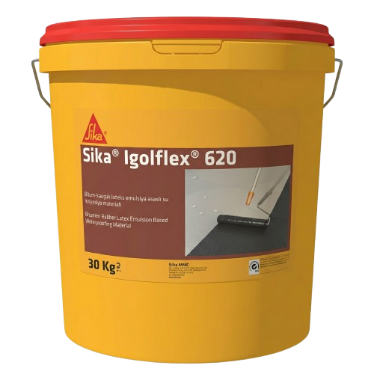 | نعم | لا | لا | مواد البناء
8 |  |  |  |  |  |  |  | نعم | لا | لا | مواد البناء
9 |  |  |  |  |  |  |  | نعم | لا | لا | مواد البناء
10 |  |  |  |  |  |  |  | نعم | لا | لا | مواد البناء
11 |  |  |  |  |  |  |  | نعم | لا | لا | مواد البناء
12 |  |  |  |  |  |  |  | نعم | لا | لا | مواد البناء
13 |  |  |  |  |  |  |  | نعم | لا | لا | مواد البناء
14 |  |  |  |  |  |  |  | نعم | لا | لا | مواد البناء
15 |  |  |  |  |  |  |  | نعم | لا | لا | مواد البناء
16 |  |  |  |  |  |  |  | نعم | لا | لا | مواد البناء
17 |  |  |  |  |  |  |  | نعم | لا | لا | مواد البناء
18 |  |  |  |  |  |  |  | نعم | لا | لا | مواد البناء
19 |  |  |  |  |  |  |  | نعم | لا | لا | مواد البناء
20 |  |  |  |  |  |  |  | نعم | لا | لا | مواد البناء
21 |  |  |  |  |  |  |  | نعم | لا | لا | مواد البناء
22 |  |  |  |  |  |  |  | نعم | لا | لا | مواد البناء
23 |  |  |  |  |  |  |  | نعم | لا | لا | مواد البناء
24 |  |  |  |  |  |  |  | نعم | لا | لا | مواد البناء
25 |  |  |  |  |  |  |  | نعم | لا | لا | مواد البناء
26 |  |  |  |  |  |  |  | نعم | لا | لا | مواد البناء
27 |  |  |  |  |  |  |  | نعم | لا | لا | مواد البناء
28 |  |  |  |  |  |  |  | نعم | لا | لا | مواد البناء
29 |  |  |  |  |  |  |  | نعم | لا | لا | مواد البناء
30 |  |  |  |  |  |  |  | نعم | لا | لا | مواد البناء
31 |  |  |  |  |  |  |  | نعم | لا | لا | مواد البناء
32 |  |  |  |  |  |  |  | نعم | لا | لا | مواد البناء
33 |  |  |  |  |  |  |  | نعم | لا | لا | مواد البناء
34 |  |  |  |  |  |  |  | نعم | لا | لا | مواد البناء
35 |  |  |  |  |  |  |  | نعم | لا | لا | مواد البناء

